A lire
Retour sommaire
A lire

Les Déclarations préalables à l’embauche (DPAE) constituent actuellement la seule source statistique exhaustive permettant de suivre la dynamique de l’embauche. Rassemblées par l’Agence centrale des organismes de sécurité sociale (Acoss), elles fournissent une information exhaustive sur les intentions d’embauche des établissements au cours du temps et renseignent notamment la date prévue d’embauche, la nature et le cas échéant la durée du contrat (CDI, CDD ou autre contrat temporaire).
La DPAE est une formalité obligatoire préalable à l’embauche qui traduit une intention d’embauche à très court terme. L’employeur doit l’adresser à l’Urssaf (ou à la MSA selon le régime dont il relève) au plus tôt huit jours avant l'embauche et au plus tard dans l'instant qui précède cette embauche, et ce, quelles que soient la durée et la nature du contrat de travail. La DPAE permet d’ouvrir au salarié ses droits sociaux.
Est concerné par la DPAE tout employeur de salariés relevant du régime général de Sécurité sociale à l'exception des particuliers employeurs de personnel de maison, des stagiaires avec convention de stage, des vendeurs à domicile et des salariés dont l'embauche est réalisée à l'étranger. L’Etat, les collectivités territoriales et les établissements publics à caractère administratif ont également l’obligation d’établir une DPAE lorsqu’ils embauchent des salariés dans le cadre d’un contrat de travail de droit privé. C’est notamment le cas pour les recrutements en contrat aidé (Contrat unique d’insertion, Emploi d'avenir, etc.).
Dans cette publication, le champ couvre l’ensemble des activités concurrentielles hors agriculture et intérim. Les données sont brutes. Les CDD de plus d’un mois correspondent aux CDD d’une durée strictement supérieure à 31 jours. Les renouvellements de contrats font l’objet d’une DPAE.
Les déclarations préalables à l’embauche correspondent à des flux d’intentions d'embauche et non à des embauches effectives ou à des stocks d'emploi. Toutefois, la quasi-totalité des DPAE se traduisent dans les faits par une embauche. Aussi, dans ce bilan, le terme seul d’embauches sera parfois utilisé par commodité pour parler d’intentions d’embauches.
Pour en savoir plus : www.acoss.fr/home/observatoire-economique/donnees-statistiques/bases-de-donnees.html

figure-1
Retour sommaire
Evolution du nombre de DPAE, entre 2015 et 2016 (données brutes)

 | Evolution sur un an (en %) | Evolution sur un an (en nombre)
Alpes-de-Haute-Provence | +7.7 | +2,020
Hautes-Alpes | +1.5 | +623
Alpes-Maritimes | +0.6 | +2,640
Bouches-du-Rhône | -0.3 | -2,147
Var | +5.1 | +11,731
Vaucluse | +1.9 | +2,749
Paca | +1.1 | +17,616
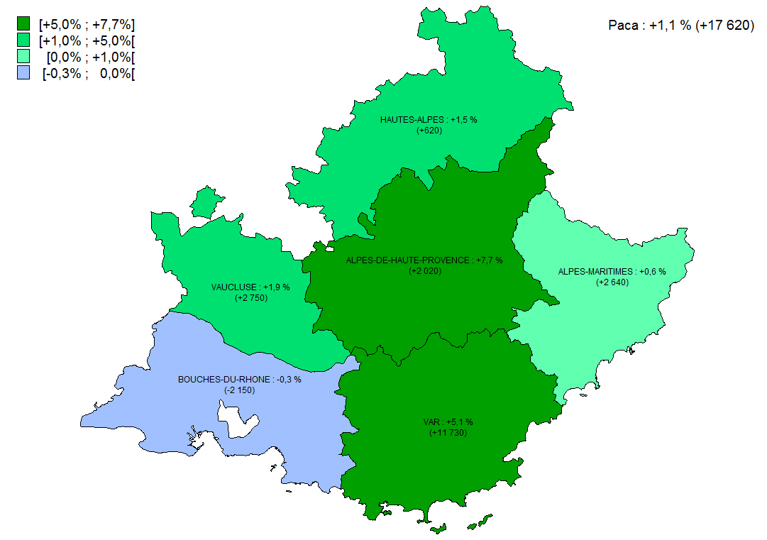

Note : données provisoires
Champ : secteur concurrentiel marchand, hors agriculture, particuliers employeurs et intérim
Source : Urssaf

figure-2
Retour sommaire
Répartition des DPAE par type de contrat selon le secteur d’activité en Paca, en 2016 (données brutes)

Répartition des contrats par secteur d'activité en Paca, en 2016 (données brutes, en %)
 | CDD de moins d'un mois | CDD de plus d'un mois | CDI | Total
Industrie | 21.6 | 39.5 | 38.9 | 100.0
Construction | 15.1 | 39.7 | 45.2 | 100.0
Tertiaire marchand | 68.3 | 18.0 | 13.7 | 100.0
Total | 64.7 | 19.5 | 15.7 | 100.0

Evolution de la part des contrats par secteur d'activité en Paca, entre 2015 et 2016 (données brutes, en points)
 | CDD de moins d'un mois | CDD de plus d'un mois | CDI | Total
Industrie | -1.5 | +0.3 | +1.2 | 0.0
Construction | -1.6 | -0.2 | +1.8 | 0.0
Tertiaire marchand | -1.6 | +0.9 | +0.7 | 0.0
Total | -1.7 | +0.9 | +0.8 | 0.0
Note : données provisoires
Champ : secteur concurrentiel marchand, hors agriculture, particuliers employeurs et intérim
Source : Urssaf

Répartition des DPAE par type de contrat selon le secteur d’activité en Paca, en 2016 (données brutes, parts en % et évolutions sur un an en points)
Tous secteurs confondus
Tertiaire marchand (93% des DPAE )

Construction (4% des DPAE)
Industrie (3% des DPAE )

Note : données provisoires
Champ : secteur concurrentiel marchand, hors agriculture, particuliers employeurs et intérim
Source : Urssaf

figure-3
Retour sommaire
Evolution du nombre de DPAE selon la taille de l'établissement en Paca, entre 2015 et 2016 (données brutes)

 | Evolution (en %)
Total | +1.1
Moins de 250 salariés | +2.5
dont 1 à 9 salariés | +4.7
dont 10 à 49 salariés | +0.1
dont 50 à 249 salariés | +1.6
250 salariés ou plus | -2.5

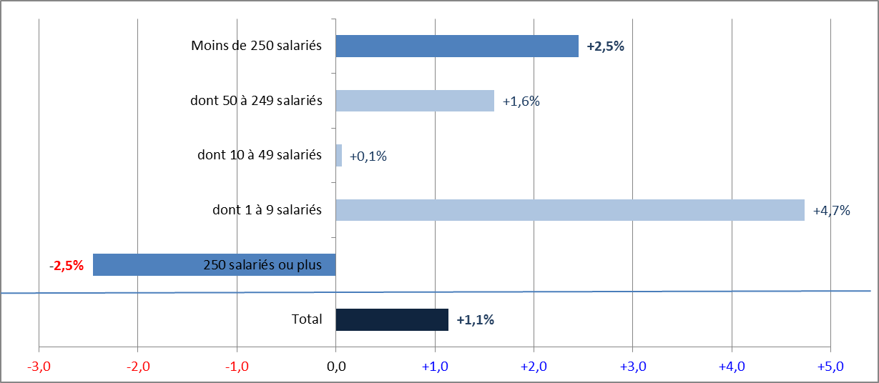

Note : données provisoires
Champ : secteur concurrentiel marchand, hors agriculture, particuliers employeurs et intérim
Source : Urssaf

